员工信息卡
员工信息卡
姓名 | 赵云 | 员工部门 | 蜀国 | 0
生日 | 1977-10-10 | 员工级别 | 7级
入职日期 | 2008-02-22 | 员工号 | B0810001

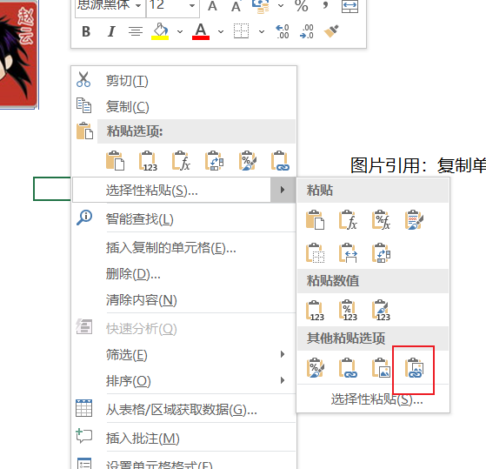
 |  |  |  |  | 图片引用：复制单元格图片链接到F3，然后把查找图片单元格的函数定义名称（图片），，最后F3输入=图片

 |  |  | 0

